一卡通制卡照片要求
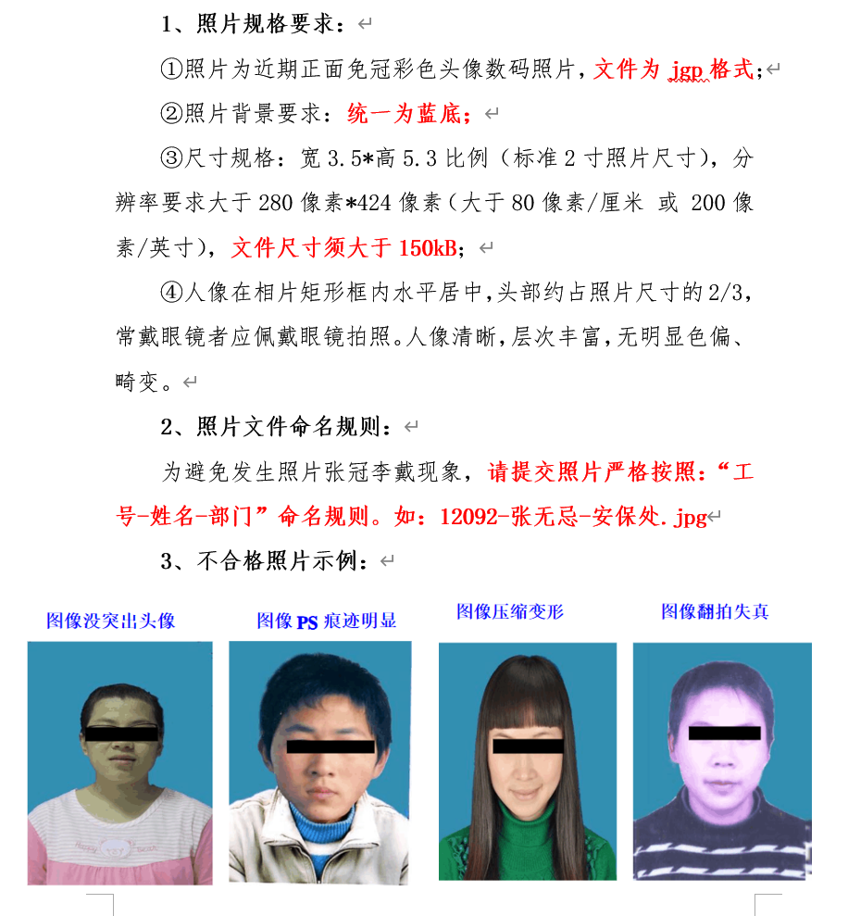
新办理一卡通制卡照片要求

